450g3 (2)
견 적 서

 |  | 귀하
전화 :
팩스 :
담당 :

아래와 같이 견적합니다.

견 적 합 계 : | ₩1,782,000
견 적 일 자 : | 2016-06-01
결 재 조 건 :

품 명 | 규 격 | 수 량 | 단 가 | 금 액 | 세 액 | 합 계 액
 |  |  |  | - | - | -
노트북 | HP 450 G3 CTO#2 | 1 | 1,620,000 | 1,620,000 | 162,000 | 1,782,000
 |  |  |  | - | - | -
 | 인텔 i7-6600U 2.4GHz |  |  | - | - | -
 | 16GB DDR3L Memory |  |  | - | - | -
 | 512GB SSD + 1TB HDD |  |  | - | - | -
 | DVD Super Multi 내장형
 | intel HD520 Graphics + AMD R7 340 2GB |  |  |  | - | -
 | 무게 2.4Kg |  |  |  | - | -
 | 15.6인치 1920 x 1080 Full HD 해상도 |  |  |  | - | -
 | Windows 7 Pro 64bit |  |  |  | - | -
 | 가방, 무선광마우스 |  |  |  | - | -
 |  |  |  | - | - | -
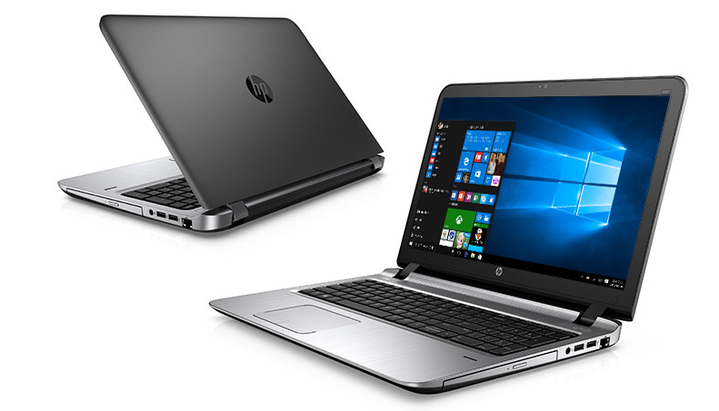
 |  |  |  | - | - | -
 |  |  |  |  | - | -
 |  |  |  |  | - | -
 |  |  |  | - | - | -
 |  |  |  |  | - | -
 |  |  |  |  | - | -
 |  |  |  |  | - | -
 |  |  |  |  | - | -
 |  |  |  |  | - | -
 |  |  |  |  | - | -
 |  |  |  |  | - | -
 |  |  |  |  | - | -
 |  |  |  |  | - | -
 |  |  |  |  | - | -
 |  |  |  |  | - | -
 |  |  |  |  | - | -
* 결제계좌 : 신한 110-138-600484 씨-넷 |  |  | 합 계 | 합 계 | 162,000 | 1,782,000
* 견적담당 : | 조규장(010-2910-7760)
* REMARK

